Wstęp
Badanie wpływu cyfryzacji na działanie urzędów administracji publicznej w Polsce w 2014 roku.

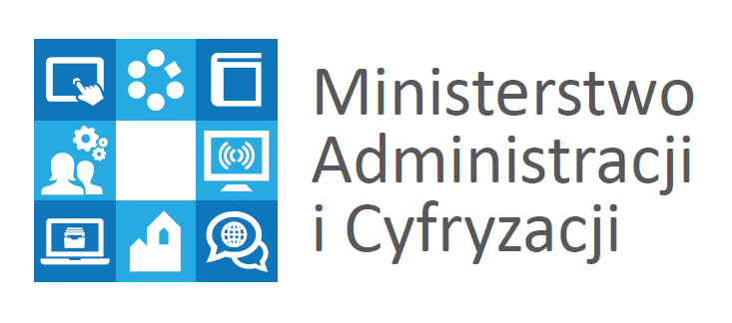

grudzień 2014

